상품제안서
송월타월 우산 2매 콤보세트 (뉴컬러무지 + CM3단뉴폰지) | 상품코드: S22762

 |  |  |  |  |  |  | 02-713-8555 | www.synergygift.co.kr
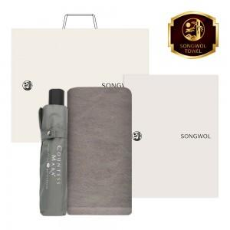

【상세/제작정보】 | <p><span style="font-size: 18.6667px;">※ 자수인쇄 글자 20자 기준(난이도, 크기, 글자수에 따라 비용 추가 변동 됩니다)</span>​​</p>

【인쇄/포장옵션】 | [타올] 실크, [타올] 자수, [우산] 손잡이실크1도, [우산] 손잡이컬러DTF, [우산] 원단실크1도 / 포장지포장

【공급단가】 | 수량 | 30~ | 100~ | 500~ | 1,000~ | 3,000~
*VAT별도 | 단가 | 12,940원 | 12,640원 | 12,250원 | 11,650원 | 11,250원

【상품 URL】 | https://www.synergygift.co.kr:443/src/goods_detail.php?gdno=22762

